II D) 2
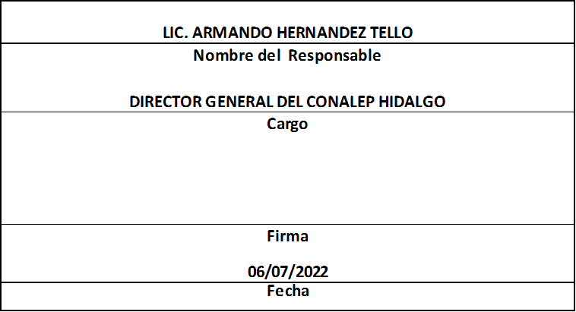
Formato: Movimientos de Plazas |  |  |  |  |  |  |  |  |  |  |  | Entidad Federativa: |  |  | Hidalgo
Fondo de Aportaciones para la Educación Tecnológica y de Adultos/Colegio Nacional de Educación Profesional Técnica (FAETA/CONALEP) |  |  |  |  |  |  |  |  |  |  |  | No. Trimestre y año: |  |  | 2do. Trimestre 2022
 |  |  |  |  |  |  |  |  |  |  |  |  |  |  |  |  | Hoja 1 de 1

Entidad Federativa | RFC | CURP | Nombre | Origen Presupuestal de la plazas | Clave Presupuestal |  |  |  |  |  |  | Clave de nivel de puesto | Clave de nivel de sueldo | Zona Económica | Tipo de movimiento | Quincena Inicial | Quincena Final
 |  |  |  |  | Partida Presupuestal | Código de Pago | Clave de Unidad | Clave de Sub Unidad | Clave de Categoría | Horas Semana Mes | Número de Plaza

HIDALGO |  |  | EDWIN ERICK PAZ ARELLANO | 1 | 11301 | 1003 | 3 | 1 | CF33204 | 00.0 | 003800 | 13 | 3 | B | 1 | 202207 | 999999
HIDALGO |  |  | AARON SANCHEZ MENDOZA | 1 | 11301 | 1003 | 3 | 1 | S01201 | 00.0 | 002700 | 02 | 3 | B | 1 | 202209 | 999999
HIDALGO |  |  | IVANN GIOVANNI GONZALEZ RIVERO | 1 | 11301 | 1003 | 3 | 1 | S01201 | 00.0 | 002700 | 02 | 3 | B | 1 | 202209 | 999999
HIDALGO |  |  | THOMAS GILBERTH GUERRERO ESTRADA | 2 | 11301 | 1003 | 3 | 1 | CF33206 | 00.0 | 054103 | 15 | 1 | B | 1 | 202211 | 999999
HIDALGO |  |  | CRISTIAN SEBASTIAN MADRID CERVANTES | 1 | 11301 | 1003 | 3 | 1 | CF33204 | 00.0 | 003800 | 15 | 1 | B | 3 | 202207 | 999999
HIDALGO |  |  | LUCIA RIVERO GARCIA | 1 | 11301 | 1003 | 3 | 1 | A03202 | 00.0 | 008211 | 06 | 1 | B | 3 | 202209 | 999999
HIDALGO |  |  | MEDARDO OLGUIN GUERRERO | 1 | 11301 | 1003 | 3 | 1 | S01202 | 00.0 | 008218 | 05 | 1 | B | 3 | 202209 | 999999
HIDALGO |  |  | SANDRA PAOLAH GUTIERREZ JIMENEZ | 1 | 11301 | 1003 | 3 | 1 | S01201 | 00.0 | 005643 | 04 | 1 | B | 3 | 202209 | 999999
HIDALGO |  |  | GUILLERMO ARTURO QUIROZ JIMENEZ | 2 | 11301 | 1003 | 3 | 1 | A01801 | 00.0 | 054161 | 11 | 1 | B | 1 | 202211 | 999999
Total Personas: | 9 |  |  |  |  |  |  |  | Total Plazas : |  | 9

Fuente : Información proporcionada por las Entidades Federativas

Eliminadas nueve palabras correspondientes a la Clave Única de Registro de Población y nueve palabras correspondientes al Registro Federal de Contribuyentes con Homoclave, con fundamento en los artículos 116 de la Ley General de Transparencia y Acceso a la Información Pública, en correlación al 114 de la Ley de Transparencia y Acceso a la Información Pública para el Estado de Hidalgo; toda vez que corresponde a información de carácter confidencial por tratarse de datos personales de conformidad a lo dispuesto por los artículos 3 fracción IX de la Ley General de Protección de Datos Personales en Posesión de Sujetos Obligados y el correlativo 3, fracción VII de la Ley de Protección de Datos Personales en posesión de Sujetos Obligados para el Estado de Hidalgo.

